Лист1
Cтатистический ряд |  |  |  |  |  |  |  |  |  | Номер частичного интервала | Границы интервала | Середина интервала | Частота интервала ni | Относительная частота Wi = ni⁄n | Плотность относительной частоты Wi ⁄ h
57.3 | 75.1 | 78.1 | 69.3 | 60.1 | 77.3 | 66.1 | 69.5 | 72.1 | 68.7
81.1 | 69.4 | 63.1 | 67.4 | 77.1 | 82.6 | 64.8 | 72.5 | 62.5 | 80.7 | 1 | 57.0--60.0 | 58.50 | 8 | 0.08 | 0.026666666667
77.6 | 65.8 | 78.3 | 57.7 | 80.7 | 64.4 | 82.8 | 67.3 | 83.1 | 70.6 | 2 | 60.0--63.0 | 61.50 | 9 | 0.09 | 0.03
75.3 | 58.0 | 60.7 | 81.3 | 67.1 | 69.6 | 82.4 | 62.3 | 66.9 | 80.6 | 3 | 63.0--66.0 | 64.50 | 11 | 0.11 | 0.036666666667
62.7 | 73.8 | 68.9 | 83.8 | 57.0 | 72.6 | 65.6 | 78.7 | 59.5 | 70.0 | 4 | 66.0--69.0 | 67.50 | 11 | 0.11 | 0.036666666667
73.5 | 58.1 | 64.0 | 83.9 | 84.0 | 63.5 | 74.1 | 77.7 | 68.5 | 80.5 | 5 | 69.0--72.0 | 70.50 | 18 | 0.18 | 0.06
66.3 | 73.0 | 79.1 | 71.1 | 80.4 | 62.1 | 66.7 | 83.7 | 76.8 | 59.3 | 6 | 72.0--75.0 | 73.50 | 12 | 0.12 | 0.04
71.3 | 63.7 | 71.2 | 78.9 | 65.2 | 77.9 | 74.9 | 69.1 | 70.8 | 74.8 | 7 | 75.0--78.0 | 76.50 | 11 | 0.11 | 0.036666666667
71.6 | 72.9 | 61.9 | 71.5 | 75.4 | 71.7 | 59.9 | 74.3 | 76.1 | 70.9 | 8 | 78.0--81.0 | 79.50 | 10 | 0.1 | 0.033333333333
61.3 | 71.4 | 71.8 | 65.0 | 67.8 | 75.5 | 71.9 | 64.9 | 74.7 | 62.9 | 9 | 81.0--84.0 | 82.50 | 10 | 0.1 | 0.033333333333
 |  |  |  |  |  |  |  |  |  | ∑ |  |  | 100
Вариационный ряд
57.0 | 57.3 | 57.7 | 58.0 | 58.1 | 59.3 | 59.5 | 59.9 | 60.1 | 60.7 | F*(57.0)= | 0
61.3 | 61.9 | 62.1 | 62.3 | 62.5 | 62.7 | 62.9 | 63.1 | 63.5 | 63.7 | F*(60.0)= | 0.08
64.0 | 64.4 | 64.8 | 64.9 | 65.0 | 65.2 | 65.6 | 65.8 | 66.1 | 66.3 | F*(63.0)= | 0.17
66.7 | 66.9 | 67.1 | 67.3 | 67.4 | 67.8 | 68.5 | 68.7 | 68.9 | 69.1 | F*(66.0)= | 0.28
69.3 | 69.4 | 69.5 | 69.6 | 70.0 | 70.6 | 70.8 | 70.9 | 71.1 | 71.2 | F*(69.0)= | 0.39
71.3 | 71.4 | 71.5 | 71.6 | 71.7 | 71.8 | 71.9 | 72.1 | 72.5 | 72.6 | F*(72.0)= | 0.57
72.9 | 73.0 | 73.5 | 73.8 | 74.1 | 74.3 | 74.7 | 74.8 | 74.9 | 75.1 | F*(75.0)= | 0.69
75.3 | 75.4 | 75.5 | 76.1 | 76.8 | 77.1 | 77.3 | 77.6 | 77.7 | 77.9 | F*(78.0)= | 0.8
78.1 | 78.3 | 78.7 | 78.9 | 79.1 | 80.4 | 80.5 | 80.6 | 80.7 | 80.7 | F*(81.0)= | 0.9
81.1 | 81.3 | 82.4 | 82.6 | 82.8 | 83.1 | 83.7 | 83.8 | 83.9 | 84.0 | F*(84.0)= | 1

ω= | 27.00 |  |  |  |  |  |  |  |  | Номер частичного интервала | Границы интервала | Середина интервала | Частота интервала ni | nix'i | (x'i)^2 | ni(x'i)^2
h= | 3
 |  |  |  |  |  |  |  |  |  | 1 | 57.0--60.0 | 58.50 | 8 | 468 | 3422.25 | 27378
Полигон частот
 |  |  |  |  |  |  |  |  |  | 2 | 60.0--63.0 | 61.50 | 9 | 553.5 | 3782.25 | 34040.25
 |  |  |  |  |  |  |  |  |  | 3 | 63.0--66.0 | 64.50 | 11 | 709.5 | 4160.25 | 45762.75
 |  |  |  |  |  |  |  |  |  | 4 | 66.0--69.0 | 67.50 | 11 | 742.5 | 4556.25 | 50118.75
 |  |  |  |  |  |  |  |  |  | 5 | 69.0--72.0 | 70.50 | 18 | 1269 | 4970.25 | 89464.5
 |  |  |  |  |  |  |  |  |  | 6 | 72.0--75.0 | 73.50 | 12 | 882 | 5402.25 | 64827
 |  |  |  |  |  |  |  |  |  | 7 | 75.0--78.0 | 76.50 | 11 | 841.5 | 5852.25 | 64374.75
 |  |  |  |  |  |  |  |  |  | 8 | 78.0--81.0 | 79.50 | 10 | 795 | 6320.25 | 63202.5
 |  |  |  |  |  |  |  |  |  | 9 | 81.0--84.0 | 82.50 | 10 | 825 | 6806.25 | 68062.5
 |  |  |  |  |  |  |  |  |  | ∑ |  |  | 100 | 7086 |  | 507231

 |  |  |  |  |  |  |  |  |  | Xcр= | 70.86
 |  |  |  |  |  |  |  |  |  | Dв= | 51.1704
 |  |  |  |  |  |  |  |  |  | σв= | 7.1533488661
 |  |  |  |  |  |  |  |  |  | Dв(ген)= | 51.687272727
 |  |  |  |  |  |  |  |  |  | σв(ген)= | 7.1893861162

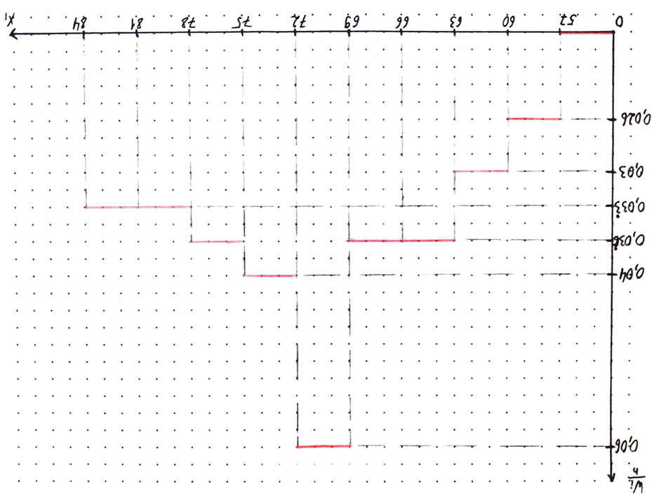
 |  |  |  |  |  |  |  |  |  | Номер частичного интервала | xi | x(i+1) | xi-x | x(i+1)-x | zi = (xi– x) ⁄ σв | zi+1 = (xi(+1)–– x) ⁄ σв

 |  |  |  |  |  |  |  |  |  | 1 | 57 | 60 | - | -10.86 | - | -1.5181700492
 |  |  |  |  |  |  |  |  |  | 2 | 60 | 63 | -10.86 | -7.86 | -1.5181700492 | -1.0987860577
 |  |  |  |  |  |  |  |  |  | 3 | 63 | 66 | -7.86 | -4.86 | -1.0987860577 | -0.67940206622
 |  |  |  |  |  |  |  |  |  | 4 | 66 | 69 | -4.86 | -1.86 | -0.67940206622 | -0.26001807473
 |  |  |  |  |  |  |  |  |  | 5 | 69 | 72 | -1.86 | 1.14 | -0.26001807473 | 0.15936591677
 |  |  |  |  |  |  |  |  |  | 6 | 72 | 75 | 1.14 | 4.14 | 0.15936591677 | 0.57874990826
 |  |  |  |  |  |  |  |  |  | 7 | 75 | 78 | 4.14 | 7.14 | 0.57874990826 | 0.99813389975
 |  |  |  |  |  |  |  |  |  | 8 | 78 | 81 | 7.14 | 10.14 | 0.99813389975 | 1.4175178912
 |  |  |  |  |  |  |  |  |  | 9 | 81 | 84 | 10.14 | - | 1.4175178912 | -

 |  |  |  |  |  |  |  |  |  | Номер частичного интервала | zi | zi+1 | Φ(zi) | Φ(zi + 1) | Pi = Φ(z(i+1))– Φ(zi) | n′i = 100Pi

 |  |  |  |  |  |  |  |  |  | 1 | - | -1.5181700492 | -0.5 | -0.4357 | 0.0643 | 6.43
 |  |  |  |  |  |  |  |  |  | 2 | -1.5181700492 | -1.0987860577 | -0.4357 | -0.3643 | 0.0714 | 7.14
 |  |  |  |  |  |  |  |  |  | 3 | -1.0987860577 | -0.67940206622 | -0.3643 | -0.2517 | 0.1126 | 11.26
 |  |  |  |  |  |  |  |  |  | 4 | -0.67940206622 | -0.26001807473 | -0.2517 | -0.1026 | 0.1491 | 14.91
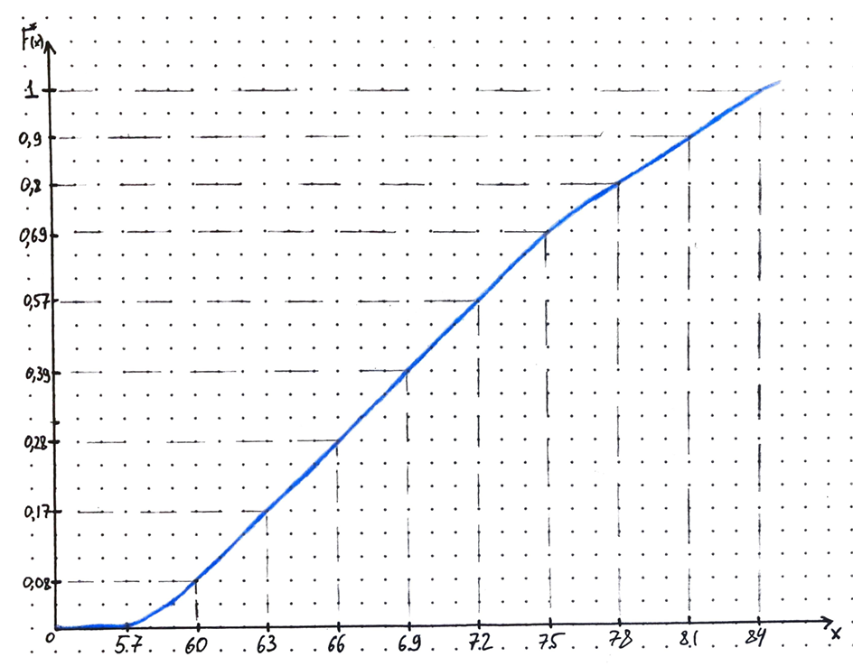
 |  |  |  |  |  |  |  |  |  | 5 | -0.26001807473 | 0.15936591677 | -0.1026 | 0.0636 | 0.1662 | 16.62
 |  |  |  |  |  |  |  |  |  | 6 | 0.15936591677 | 0.57874990826 | 0.0636 | 0.219 | 0.1554 | 15.54
 |  |  |  |  |  |  |  |  |  | 7 | 0.57874990826 | 0.99813389975 | 0.219 | 0.3413 | 0.1223 | 12.23
 |  |  |  |  |  |  |  |  |  | 8 | 0.99813389975 | 1.4175178912 | 0.3413 | 0.4222 | 0.0809 | 8.09
 |  |  |  |  |  |  |  |  |  | 9 | 1.4175178912 | - | 0.4222 | 0.5 | 0.0778 | 7.78

 |  |  |  |  |  |  |  |  |  | Номер частичного интервала | ni | n ′i | n i – n ′i | ( n i – n ′i )^ 2 | ( n i – n ′i )^ 2/ n ′i | ni^2 | ni^2/n ′i

 |  |  |  |  |  |  |  |  |  | 1 | 8 | 6.43 | 1.57 | 2.4649 | 0.3833437014 | 64 | 9.9533437014
 |  |  |  |  |  |  |  |  |  | 2 | 9 | 7.14 | 1.86 | 3.4596 | 0.48453781513 | 81 | 11.344537815
 |  |  |  |  |  |  |  |  |  | 3 | 11 | 11.26 | -0.26 | 0.0676 | 0.0060035523979 | 121 | 10.746003552
 |  |  |  |  |  |  |  |  |  | 4 | 11 | 14.91 | -3.91 | 15.2881 | 1.0253588196 | 121 | 8.1153588196
 |  |  |  |  |  |  |  |  |  | 5 | 18 | 16.62 | 1.38 | 1.9044 | 0.11458483755 | 324 | 19.494584838
 |  |  |  |  |  |  |  |  |  | 6 | 12 | 15.54 | -3.54 | 12.5316 | 0.80640926641 | 144 | 9.2664092664
 |  |  |  |  |  |  |  |  |  | 7 | 11 | 12.23 | -1.23 | 1.5129 | 0.12370400654 | 121 | 9.8937040065
 |  |  |  |  |  |  |  |  |  | 8 | 10 | 8.09 | 1.91 | 3.6481 | 0.4509394314 | 100 | 12.360939431
 |  |  |  |  |  |  |  |  |  | 9 | 10 | 7.78 | 2.22 | 4.9284 | 0.63347043702 | 100 | 12.853470437
 |  |  |  |  |  |  |  |  |  | ∑ | 100 | 100 |  |  | 4.0283518674 |  | 104.02835187

 |  |  |  |  |  |  |  |  |  | Контроль: | 4.0283518674

 |  |  |  |  |  |  |  |  |  | k= | 6.00

 |  |  |  |  |  |  |  |  |  | Критическая точка (коэф. Пирса) = | 14.4

 |  |  |  |  |  |  |  |  |  | Левая граница: | 69.677345984 |  | Ty= | 1.645
 |  |  |  |  |  |  |  |  |  | Правая граница: | 72.042654016

 |  |  |  |  |  |  |  |  |  | Левая граница доверительного интервала: | 6.1613039016 |  | q= | 0.143

 |  |  |  |  |  |  |  |  |  | Правая граница доверительного интервала: | 8.2174683308

